상품제안서
베이스어스 고속 충전기 140W 초고속 GaN5 PRO PD 3.1 PPS 멀티 3포트 | 상품코드: F31534

 |  |  |  |  |  |  | 02-412-0044 | www.easy1.co.kr
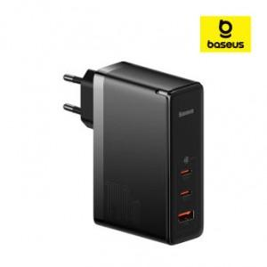

【상세/제작정보】

【인쇄/포장옵션】 | 레이저 / 포장지포장

【공급단가】 | 수량 | 30~ | 50~ | 100~ | 300~ | 500~
*VAT별도 | 단가 | 85,200원 | 83,780원 | 81,650원 | 80,220원 | 78,100원

【상품 URL】 | http://www.easy1.co.kr/src/goods_detail.php?gdno=31534

